NOTA FINAL
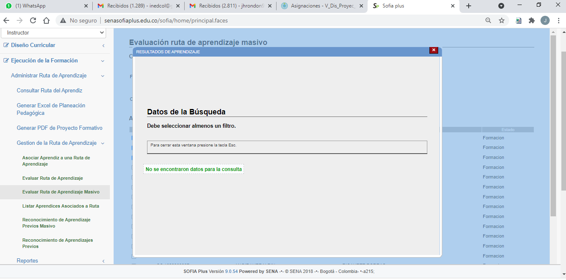
CENTRO DE ELECTRICIDAD, ELECTRÓNICA Y TELECOMUNICACIONES
ESPECIALIDAD |  | TELEINFORMÁTICA | FICHA DE CARACTERIZACIÓN | RUTA FICHA 1964701
PROGRAMA DE FORMACION: |  | ANALISIS EN DESARROLLO DE FORMACION
INSTRUCTOR: |  | JOHN HENRY RONDON SUAREZ
FECHA DE DILIGENCIAMIENTO |  | 29 DE SEPTIEMBRE DE 2021

N° | DOCUMENTO | NOMBRES | APELLIDOS | ESTADO | COMPETENCIA 1 |  |  |  |  | COMPETENCIA 2
 |  |  |  |  | 1.1 | 1.2 | 1.3 | 1.4 | 1.5 | 1.1
1 | CC 80135769 | PLINIO ANTONIO | GRAU SANCHEZ | Formacion | A | A | A | A | A | A
2 | CC 1033735787 | JOSE FROILAN | RAMIREZ SANCHEZ | Formacion | A | A | A | A | A | A
3 | CC 1018496796 | EDGAR ENRIQUE | MAHECHA MANCERA | Formacion | 11 | 11 | 11 | 11 | 11 | 11
4 | CC 1001167642 | JUAN ANDRES | DIAZ GOMEZ | Formacion | A | A | A | A | A | A
5 | CC 1023909387 | ANGIE HJERALDIN | RICAURTE PORRAS | Formacion | A | A | A | A | A | A
6 | CC 1015458476 | MONICA TATIANA | CUERVO RIOS | Formacion | A | A | A | A | A | A
7 | CC 1014303409 | SANTIAGO ALFREDO | MATEUS SILVA | Formacion | A | A | A | A | A | A
8 | CC 1000774990 | ANDRES FELIPE | MARTINEZ MARTINEZ | Formacion | A | A | A | A | A | A
9 | CC 1030640906 | CRISTIAN JAVIER | LOPEZ ÑUNGO | Formacion | A | A | A | A | A | A
10 | CC 1057892919 | JAVIER | BUITRAGO VARELA | Formacion | A | A | A | A | A | A
11 | CC 1022334473 | JHON ALEXANDER | ROMERO BETANCOURT | Formacion | A | A | A | A | A | A
12 | CC 1075254740 | JOHANT STEVEN | PEREZ GARZON | Formacion | A | A | A | A | A | A
13 | CC 1033730164 | ANDREY RUBIEL | CHACON CESPEDES | Formacion | A | A | A | A | A | A
14 | CC 1031181461 | DIEGO ALEJANDRO | CARREÑO APARICIO | Formacion | 11 | 11 | 11 | 11 | 11 | 11
15 | CC 1022985837 | INGRID CATALINA | RUIZ CASTELLANOS | Formacion | A | A | A | A | A | A
16 | CC 1026288643 | CAMILO ALEJANDRO | CORDOBA PULIDO | Formacion | A | A | A | A | A | A
17 | CC 1030655213 | JUAN CAMILO | RODRIGUEZ CASTAÑO | Formacion | 11 | 11 | 11 | 11 | 11 | 11
18 | CC 1001172152 | MARIA NATHALY | CONTRERAS BOGOTA | Formacion | 11 | 11 | 11 | 11 | 11 | 11
19 | CC 1014267342 | NICOLAS | BOHORQUEZ LEGUIZAMON | Formacion | A | A | A | A | A | A

ITEM | RESULTADOS DE APRENDIZAJE |  | COMPETENCIA | INSTRUCTOR RESPONSABLE
1.1 | 220501009 01 436559 Interpretar el diagnóstico de necesidades informáticas, para determinar las tecnológicas requeridas en el manejo de la información, de acuerdo con las normas y protocolos establecidos por la empresa. |  | 220501009 35327 Participar en el proceso de negociación de Tecnología informática para permitir la implementación del sistema de información. . | JOHN HENRY RONDON SUAREZ
1.2 | 220501009 02 436557 Definir estrategias para la elaboración de términos de referencia y procesos de evaluación de proveedores, en la adquisición de tecnología, según protocolos establecidos.
1.3 | 220501009 03 436556 Participar en los perfeccionamientos de contratos informáticos, estableciendo cláusulas técnicas, que respondan a las necesidades de los actores de la negociación, de acuerdo con la ley de contratación.
1.4 | 220501009 04 436558 Elaborar el informe sobre el cumplimiento de los términos de referencia previstos en la negociación, de acuerdo con la participación de cada uno de los actores en relación con la satisfacción de los bienes informáticos contratados y recibidos, según normas y protocolos de la organización.
1.5 | 220501035 01 436565 Identificar las características de los procesos de desarrollo de software, frente al referente de calidad adoptado por la empresa, ajustándolos a los resultados de las mediciones, evaluaciones y recomendaciones realizadas |  | 220501035 35329 Aplicar buenas prácticas de calidad en el proceso de desarrollo de software, de acuerdo con el referente adoptado en la empresa

 | 11 | NOVEDADES: PROCESO RETIRO, APLAZAMIENTO, DESERCIÓN

 |  | Competencia no calificada porque el resultado de aprendizaje no está asociado

